6-Report-12
Итоговый отчет по задаче 6
студента |  |  |  | Вариант

1 | Напишите про данные Вашего варианта, какие переменные, каковы единицы измерения и каков объем данных.

 | На сельскохозяйственных угодьях, расположенных на агросерых почвах Брянского ополья, измерялось содержание гумуса в % и число сорняков на площадке 1 м*1 м по методу рамки. При картировании сорняков на каждом поле работали студенты сначала под руководством преподавателя, а потом самостоятельно. На каждом поле работало по 2 бригады студентов, которым присвоены условные номера 25 и 26. Схемы опробования были случайными. Все поля были пронумерованы. Номер поля совпадает с номером варианта. Объемы данных о содержании гумуса на полях 12, 17 и 22 составляют 33, 30 и 33 измерения соответсвенно. Объем данных о числе сорняков составляет 500 измерений.

2 | ИЗУЧЕНИЕ ХАРАКТЕРА РАСПРЕДЕЛЕНИЯ ГУМУСА НА 3 СЕЛЬХОЗУГОДЬЯХ
 | Вставьте рисунки коробочек с усиками для 3 сельскохозяйственных угодий

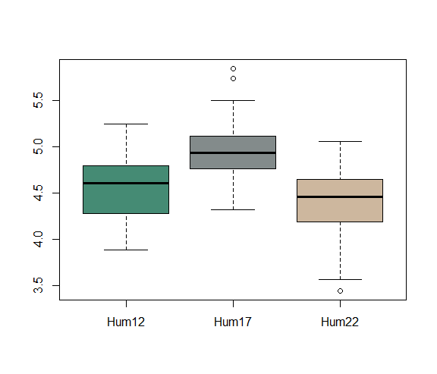

 | Вставьте рисунки на нормальной вероятностной бумаге для 3 сельскохозяйственных угодий

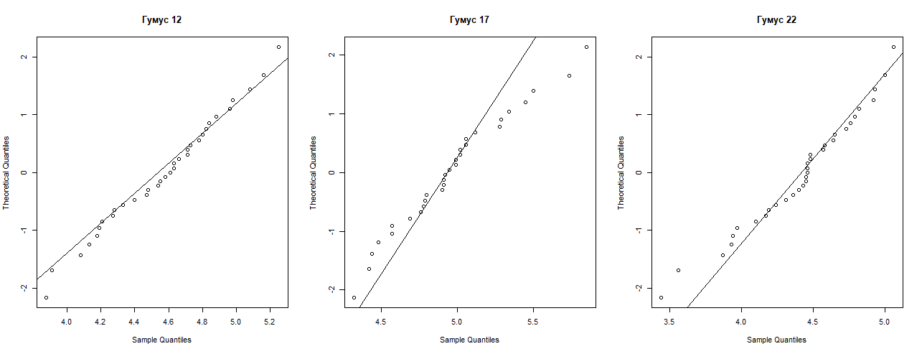

 | Выпишите значения p для критерия Уилка- Шапиро при проверки на нормальность
 |  | 12 |  |  |  |  |  | 17 |  | 22
 |  | 0.91 |  | указывается в формате 0,00 |  |  |  | 0.47 |  | 0.3

 | Какой вывод можно сделать относительно распределения случайных величин: содержания гумуса на 3 полях?

 | Содержание гумуса на 3 полях подчиняется закону нормального распределения.

3 | СРАВНЕНИЕ СРЕДНИХ ПО t-КРИТЕРИЮ (ДЛЯ ТРЕХ СЕЛЬХОЗУГОДИЙ)

 | Как влияет отличие распределений свойств от нормального на результаты сравнения средних по t-критерию?

 | Чем больше отличаются распределения свойств от нормального, тем меньше точность результатов сравнения средних по t-критерию, так как t-критерий может применяться только для выборок подчиняющихся закону нормального распределения.

 | Сравнение средних
 | Среднее | Среднее | t-значение | число ст. св. | Вероятность превышения
 | 12 | 17
 | Mean | Mean | t-value | df | p
 | 4.57 | 4.96 | -4.35 | 59.25 | 0 | указывается в формате 0,00

 | Равны ли средние для двух полей?(дать развернутый ответ)
 | Средние не равны, так как p-value = 0,00< 0,05.

 | Сравнение средних
 | Среднее | Среднее | t-значение | число ст. св. | Вероятность превышения
 | 12 | 22
 | Mean | Mean | t-value | df | p | указывается в формате 0,00
 | 4.56 | 4.41 | 1.7 | 63.14 | 0.09

 | Равны ли средние для двух полей?(дать развернутый ответ)
 | Средние равны, так как p-value = 0,09>0,05.

 | Сравнение средних
 | Среднее | Среднее | t-значение | число ст. св. | Вероятность превышения
 | 17 | 22
 | Mean | Mean | t-value | df | p
 | 4.96 | 4.41 | -5.73 | 60.81 | 0

 | Равны ли средние для двух полей?(дать развернутый ответ)
 | Средние не равны, так как p-value = 0,00< 0,05.

 | Как влияет признание дисперсий неоднородными на конечные выводы проверки гипотезы о равенстве средних?

 | Число степеней свободы будет тем меньше, чем больше отличаются дисперсии

4 | СРАВНЕНИЕ СРЕДНИХ КОЛИЧЕСТВ СОРНЯКОВ, ВЫДЕЛЯЕМЫХ ПРИ РАБОТЕ СТУДЕНТОВ С ПРЕПОДАВАТЕЛЕМ И БЕЗ

 | Какая переменная являются зависимой? Какая переменная является группирующей?

 | Weeds12 является зависимой, Teacher является группирующей.

 | Число сорняков, выделяемых студентами с преподавателем |  |  | Число сорняков, выделяемых студентами без преподавателя

 | Объем выборки | Среднее | Медиана | Объем выборки | Среднее | Медиана
 | 249 | 34.53 | 34 | 251 | 21.45 | 22

 | Вставьте рисунки двух коробочек с усиками, напишите, чем они отличаются. |  |  |  |  |  | Без преподавателя число сорняков, выделяемых студентами сильно меньше, чем с преподавателем.
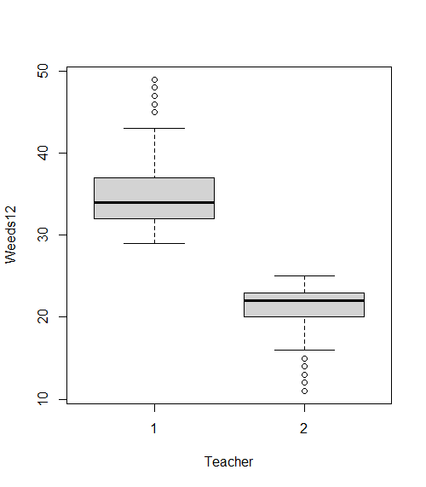

 |  |  |  |  |  |  | Выпишите значения p для критерия Уилка- Шапиро
 |  |  |  |  |  |  | при проверки на нормальность
 |  |  |  |  |  |  | р при работе с учителем |  | 0

 |  |  |  |  |  |  | р при работе без учителя |  | 0

 | Что можно сказать о распределении данных
 | Распределение данных не соответствует нормальному.

 | Значение критерия Вилкоксона |  |  |  | Значение p
 | 62499 |  |  |  | 0

 | Сделайте вывод о сравнении среднего числа сорняков, выделяемых студентами с преподавателем и без

 | Среднее число сорняков, выделяемых студентами с преподавателем, сильно отличается от среднего числа сорняков, выделяемых без преподавателя.

7 | Когда возникает распределение Стьюдента и для чего оно было предложено?

 | Распределение Стьюдента используется в статистике для точечного оценивания, построения доверительных интервалов и тестирования гипотез, касающихся неизвестного среднего статистической выборки из нормального распределения.

6-Intervals
Студент Трашко М.Д. Группа . Вариант 12.
Задача 6-2. Доверительный интервал для среднего для выборок разного объема

 |  |  | Выполняется по данным задачи 4

 | 95% -доверительный интервал для разных выборок объема 10

 |  | n | Среднее | Ош. Ср. | Ур. Зн | t-критеий | Дов. интервал для среднего |  | макс | мин | среднее
 | выборка 1 | 10 | 3.8 | 0.3 | 0.05 | 2.23 | 3.2 | 4.4 | 4.4 | 3.2 | 3.8
 | выборка 2 | 10 | 3.1 | 0.4 | 0.05 | 2.23 | 2.2 | 3.9 | 3.9 | 2.2 | 3.1
 | выборка 3 | 10 | 3.6 | 0.5 | 0.05 | 2.23 | 2.5 | 4.6 | 4.6 | 2.5 | 3.6
 | выборка 4 | 10 | 3.0 | 0.5 | 0.05 | 2.23 | 1.9 | 4.0 | 4.0 | 1.9 | 3.0
 | выборка 5 | 10 | 3.0 | 0.6 | 0.05 | 2.23 | 1.7 | 4.3 | 4.3 | 1.7 | 3.0
 | выборка 6 | 10 | 3.2 | 0.5 | 0.05 | 2.23 | 2.0 | 4.4 | 4.4 | 2.0 | 3.2
 | выборка 7 | 10 | 3.0 | 0.5 | 0.05 | 2.23 | 2.0 | 4.0 | 4.0 | 2.0 | 3.0
 | выборка 8 | 10 | 3.7 | 0.4 | 0.05 | 2.23 | 2.7 | 4.6 | 4.6 | 2.7 | 3.7
 | выборка 9 | 10 | 3.8 | 0.5 | 0.05 | 2.23 | 2.6 | 5.0 | 5.0 | 2.6 | 3.8
 | выборка 10 | 10 | 3.6 | 0.5 | 0.05 | 2.23 | 2.5 | 4.7 | 4.7 | 2.5 | 3.6
 | выборка 11 | 10 | 3.4 | 0.7 | 0.05 | 2.23 | 1.9 | 4.9 | 4.9 | 1.9 | 3.4
 | выборка 12 | 10 | 3.5 | 0.4 | 0.05 | 2.23 | 2.6 | 4.5 | 4.5 | 2.6 | 3.5
 | выборка 13 | 10 | 3.0 | 0.6 | 0.05 | 2.23 | 1.7 | 4.4 | 4.4 | 1.7 | 3.0
 | выборка 14 | 10 | 3.2 | 0.5 | 0.05 | 2.23 | 2.1 | 4.3 | 4.3 | 2.1 | 3.2

 | Доверительный интервал в зависимоси от уровня значимости

 |  | n | Среднее | Ош. Ср. | Ур. Зн | t-критеий | Дов. интервал для среднего |  | макс | мин | среднее
 | выборка 2 | 10 | 3.1 | 0.4 | 0.50 | 0.70 | 2.8 | 3.3 | 3.3 | 2.8 | 3.1
 | выборка 2 | 10 | 3.1 | 0.4 | 0.25 | 1.22 | 2.6 | 3.5 | 3.5 | 2.6 | 3.1
 | выборка 2 | 10 | 3.1 | 0.4 | 0.10 | 1.81 | 2.4 | 3.8 | 3.8 | 2.4 | 3.1
 | выборка 2 | 10 | 3.1 | 0.4 | 0.05 | 2.23 | 2.2 | 3.9 | 3.9 | 2.2 | 3.1
 | выборка 2 | 10 | 3.1 | 0.4 | 0.025 | 2.63 | 2.0 | 4.1 | 4.1 | 2.0 | 3.1
 | выборка 2 | 10 | 3.1 | 0.4 | 0.010 | 3.17 | 1.8 | 4.3 | 4.3 | 1.8 | 3.1
 | выборка 2 | 10 | 3.1 | 0.4 | 0.001 | 4.59 | 1.3 | 4.9 | 4.9 | 1.3 | 3.1

 | Доверительный интервал в зависимоси от объема выборки

 |  | n | Среднее | Ош. Ср. | Ур. Зн | t-критеий | Дов. интервал для среднего |  | макс | мин | среднее
 | выборка 2 | 10 | 3.1 | 0.4 | 0.05 | 2.23 | 2.2 | 3.9 | 3.9 | 2.2 | 3.1
 | выборка 80 | 140 | 3.3 | 0.1 | 0.05 | 1.98 | 3.1 | 3.6 | 3.6 | 3.1 | 3.3

